逻辑寄存器
寄存器地址 | 寄存器名称 | 类型 | 初始值 | 说明
0X70000000~0X7FFFFFFF | PS_DDR | RW | 随机 | PL使用PS测地址空间（PS和PL测需要做隔离）
0x80020000 | 版本号寄存器 | RO | VERSION_NUM | 版本号寄存器（01_01_00_00）
0x80020100 | lmx2492_data (LMX_2492写入寄存器) | RW | 0x0 | bit[31:24]:rsv bit[23]:读写控制 0:write,1:read bit[22:8] :addr bit[7:0]:data
0x80020104 | lmx2492_batch_rd,lmx2492_batch_wr (lmx2492,读写次数产生中断) | RW | 0x0 | bit[31:12]:rsv bit[11:8]:lmx2492_batch_rd（read） bit[7:0]:lmx2492_batch_wr （write）
0x80020108 | lmx2492_reg0 （lmx2492寄存器读取寄存器） | RO | 0x0 | bit[31:0] :lmx2492_reg0
0x8002010c | lmx2492_reg1 （lmx2493寄存器读取寄存器） | RO | 0x0 | bit[31:0] :lmx2492_reg1
0x80020110 | lmx2492_reg2 （lmx2494寄存器读取寄存器） | RO | 0x0 | bit[31:0] :lmx2492_reg2
0x80020114 | lmx2493_reg3 （lmx2495寄存器读取寄存器） | RO | 0x0 | bit[31:0] :lmx2492_reg3
0x80020118 | lmx2492_reg4 （lmx2496寄存器读取寄存器） | RO | 0x0 | bit[31:0] :lmx2492_reg4
0x8002011c | lmx2492_reg5 （lmx2497寄存器读取寄存器） | RO | 0x0 | bit[31:0] :lmx2492_reg5
0x80020120 | lmx2492_reg6 （lmx2498寄存器读取寄存器） | RO | 0x0 | bit[31:0] :lmx2492_reg6
0x80020124 | lmx2492_reg7 （lmx2499寄存器读取寄存器） | RO | 0x0 | bit[31:0] :lmx2492_reg7
0x80020128 | lmx2492_reg8 （lmx2500寄存器读取寄存器） | RO | 0x0 | bit[31:0] :lmx2492_reg8
0x8002012c | lmx2492_reg9 （lmx2501寄存器读取寄存器） | RO | 0x0 | bit[31:0] :lmx2492_reg9
0x80020200 | adc3663_data (adc3663写入寄存器) | RW | 0x0 | bit[31:24]:rsv bit[23]:读写控制 0:write,1:read bit[23:22]:rsv bit[21:8] :addr bit[7:0]:data
0x80020204 | adc3663_reg0 (adc3663数据读取寄存器) | RO | 0x0 | bit[31:23]:rsv bit[22:8]:addr, bit[7:0]:data
0x80020210 | chc2442_write_data (chc2442写入寄存器) | RW | 0x0 | bit[31:25]:rsv bit[24]:读写控制 0:wr,1:rd bit[23:8]:addr bit[7:0]data
0x80020210 | chc2442_reg0 （ch2442数据读取寄存器） | RO | 0x0 | bit[31:23]:rsv bit[22:8]:addr, bit[7:0]:data
0x80020300 | AWMF0165 TX_GROUP0 write data | RW | 0x0 | awmf0156（TX_GROUP0）
0x80020304 | AWMF0165 TX_GROUP1 write data | RW | 0x0 | awmf0156（TX_GROUP1）
0x80020308 | AWMF0165 RX_GROUP0 write data | RW | 0x0 | awmf0156（RX_GROUP0）
0x8002030C | AWMF0165 RX_GROUP1 write data | RW | 0x0 | awmf0156（RX_GROUP1)
0x80020310 | awmf0165_reg[31:0](TX_GROUP0) | RO | 0x0 | TX_GROUP0数据
0x80020314 | awmf0165_reg[63:32](TX_GROUP0) | RO | 0x0 | TX_GROUP0数据
0x80020318 | awmf0165_reg[95:64](TX_GROUP0) | RO | 0x0 | TX_GROUP0数据
0x8002031C | awmf0165_reg[127:96](TX_GROUP0) | RO | 0x0 | TX_GROUP0数据
0x80020320 | awmf0165_reg[159:128](TX_GROUP0) | RO | 0x0 | TX_GROUP0数据
0x80020324 | awmf0165_reg[191:160](TX_GROUP0) | RO | 0x0 | TX_GROUP0数据
0x80020328 | awmf0165_reg[223:192](TX_GROUP0) | RO | 0x0 | TX_GROUP0数据
0x8002032C | awmf0165_reg[255:224](TX_GROUP0) | RO | 0x0 | TX_GROUP0数据
0x80020330 | awmf0165_reg[31:0](TX_GROUP1) | RO | 0x0 | TX_GROUP1数据
0x80020334 | awmf0165_reg[63:32](TX_GROUP1) | RO | 0x0 | TX_GROUP1数据
0x80020338 | awmf0165_reg[95:64](TX_GROUP1) | RO | 0x0 | TX_GROUP1数据
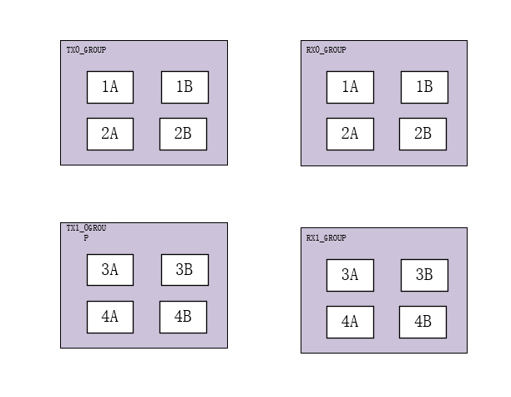
0x8002033C | awmf0165_reg[127:96](TX_GROUP1) | RO | 0x0 | TX_GROUP1数据
0x80020340 | awmf0165_reg[159:128](TX_GROUP1) | RO | 0x0 | TX_GROUP1数据
0x80020344 | awmf0165_reg[191:160](TX_GROUP1) | RO | 0x0 | TX_GROUP1数据
0x80020348 | awmf0165_reg[223:192](TX_GROUP1) | RO | 0x0 | TX_GROUP1数据
0x8002034C | awmf0165_reg[255:224](TX_GROUP1) | RO | 0x0 | TX_GROUP1数据
0x80020350 | awmf0165_reg[31:0](RX_GROUP0) | RO | 0x0 | RX_GROUP0数据
0x80020354 | awmf0165_reg[63:32](RX_GROUP0) | RO | 0x0 | RX_GROUP0数据
0x80020358 | awmf0165_reg[95:64](RX_GROUP0) | RO | 0x0 | RX_GROUP0数据
0x8002035C | awmf0165_reg[127:96](RX_GROUP0) | RO | 0x0 | RX_GROUP0数据
0x80020360 | awmf0165_reg[159:128](RX_GROUP0) | RO | 0x0 | RX_GROUP0数据
0x80020364 | awmf0165_reg[191:160](RX_GROUP0) | RO | 0x0 | RX_GROUP0数据
0x80020368 | awmf0165_reg[223:192](RX_GROUP0) | RO | 0x0 | RX_GROUP0数据
0x8002036C | awmf0165_reg[255:224](RX_GROUP0) | RO | 0x0 | RX_GROUP0数据
0x80020370 | awmf0165_reg[31:0](RX_GROUP1) | RO | 0x0 | RX_GROUP1数据
0x80020374 | awmf0165_reg[63:32](RX_GROUP1) | RO | 0x0 | RX_GROUP1数据
0x80020378 | awmf0165_reg[95:64](RX_GROUP1) | RO | 0x0 | RX_GROUP1数据
0x8002037C | awmf0165_reg[127:96](RX_GROUP1) | RO | 0x0 | RX_GROUP1数据
0x80020380 | awmf0165_reg[159:128](RX_GROUP1) | RO | 0x0 | RX_GROUP1数据
0x80020384 | awmf0165_reg[191:160](RX_GROUP01) | RO | 0x0 | RX_GROUP1数据
0x80020388 | awmf0165_reg[223:192](RX_GROUP1) | RO | 0x0 | RX_GROUP1数据
0x8002038C | awmf0165_reg[255:224](RX_GROUP1) | RO | 0x0 | RX_GROUP1数据
0x80020390 | awmf0165_ctr | RW | 0x0 | awmf0165_ctr[15:12] : rx_group1： bit[12] :chain_wr bit[14:13]:mode bit[15] :rsv awmf0165_ctr[11:8] : rx_group0： bit[8] :chain_wr bit[10:9]:mode bit[11] :rsv awmf0165_ctr[7:4] : tx_group1： bit[4] :chain_wr bit[6:5]:mode bit[7] :rsv awmf0165_ctr[3:0] : tx_group0： bit[0] :chain_wr bit[2:1]:mode bit[3] :rsv
0x80020394 | awmf0165_select | RW | 0x0 | RX_3B_rx_en,RX_3B_tx_en, RX_3A_rx_en,RX_3A_tx_en, RX_2B_rx_en,RX_2B_tx_en, RX_2A_rx_en,RX_2A_tx_en, RX_1B_rx_en,RX_1B_tx_en, RX_1A_rx_en,RX_1A_tx_en, TX_3B_rx_en,TX_3B_tx_en, TX_3A_rx_en,TX_3A_tx_en, TX_2B_rx_en,TX_2B_tx_en, TX_2A_rx_en,TX_2A_tx_en, TX_1B_rx_en,TX_1B_tx_en, TX_1A_rx_en,TX_1A_tx_en
0x80020398 | awmf0165_pspl_select | RW | 0X0 | {0:PS 控制0165 1:timing 模块控制0165}
0x8002039c | awmf_0165_status | RO | 0x0 | {u3_adsdata_fifo_empty_d2,u3_awmf_0165_busy_d2 u2_adsdata_fifo_empty_d2,u2_awmf_0165_busy_d2 u1_adsdata_fifo_empty_d2,u1_awmf_0165_busy_d2 u0_adsdata_fifo_empty_d2,u0_awmf_0165_busy_d2}
0x80020800 | pll_ana_ad | RO |  | 2442 温度寄存器
0x800203a0 | {PRI_PERIOD，CPI_DELAY,} | RW | {16’d5400,16'd2000} | {PRI_PERIOD，CPI_DELAY}
0x800203a4 | {PRI_NUM,PRI_PULSE_WIDTH} | RW | {16'd0,8'd40,8'd32} | {PRI_NUM,PRI_PULSE_WIDTH}
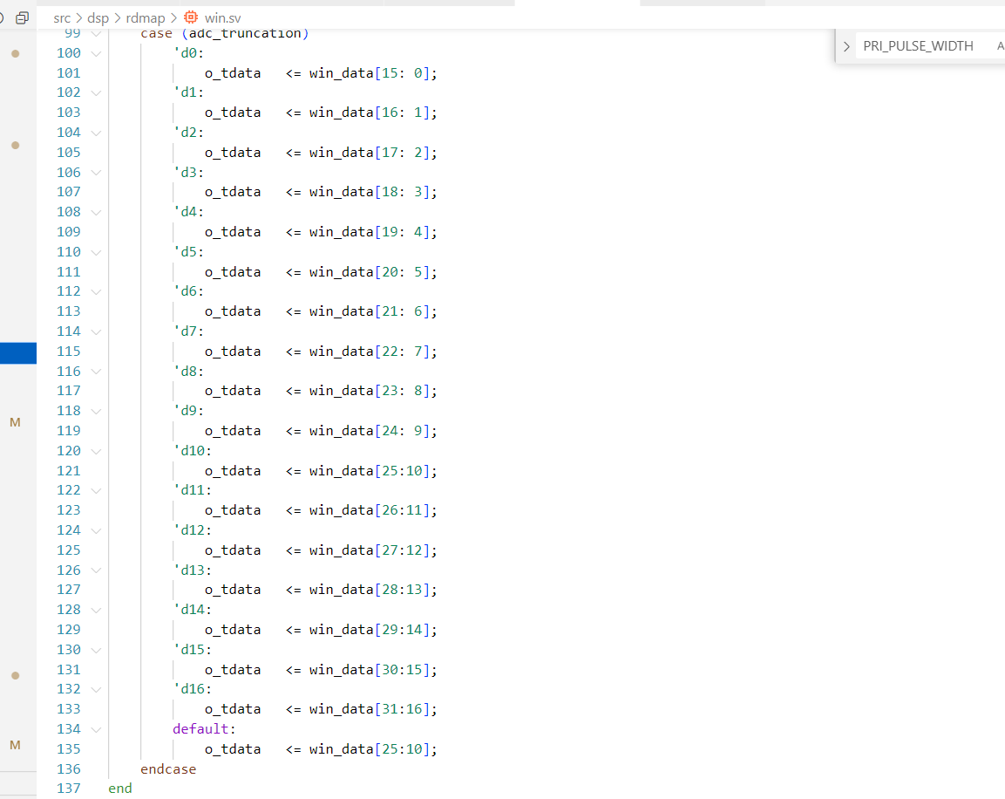
0x800203a8 | {SAMPLE_LENGTH，START_SAMPLE} | RW | {16'd4097,16'd1000} | 4.00E+00
0x80021000 | adc_ctr_mode | RW | 0X0 | bit[31:4]:rsv bit[3:0] 0x0 AD 采集模式 0x1 AD 数据注入模式
0x80021004 | adc_threshold | RW | 0x7FFF | ADC异常检测阈值（adc 数据有正负,这里取绝对值）
0x80021008 | adc_abnormal_num_max | RW | 0X64 | 每个chirp周期检测adc异常数据最大点数，异常点数超过最大值则会产生中断
0x8002100c | adc_abnormal_num | RO | 0X0 | 每个chirp周期检测的异常adc点数，触发中断后更新
RSV
0x80021048 | pil_trigger | RW | 0X0 | pil触发寄存器，脉冲触发一次数据注入操作
0x8002104C | pil_pri_delay | RW | 0X1000 | 每次触发，每个pri周期延迟

0x80023000 | mux_ctr[15:0]（上传数据通道选择) | RW | 0X0 | 上传数据通道 bit[7:0] :00 RDMAP (dma0) 01 ADC 02 CH0 03 CH1 04 CH2 05 CH3 06 CH4 07 CH5 bit[15:8]: (dma1 ) 00 : RSV 01: adc
0x80023004 | dma_restart（DMA 复位重启） | RW | 0X0 | 上升沿有效 （0-1-0）
0x80023008 | ddr_test_start(DDR 测试模式) | RW | 0X0 | 启动DDR 读写测试
0x8002300C | test_len | RW | 0X0 | （DDR 测试数据长度len *4096 Byte）
0x80022f00 | adc_truncation | RW | 0XA | adc 截尾切换寄存器

系统地址map
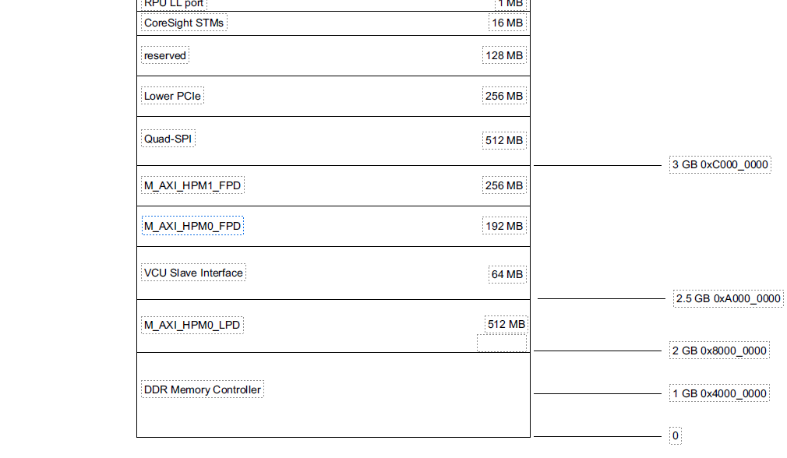

地址0x00_0000_0000(DDR)

0x7000_0000~0x7fff_ffff (PL USE DDR ) (256M)

0x00_8000_0000 (32k) dma0 register

0x00_8000_8000 (32k) dma1 register

0x00_8001_0000 (128) axi-uart2

0x00_8001_0080 (128) axi-uart4

0x00_8001_0100 (128) axi-uart3

0x00_8002_0000 (64k) PL register

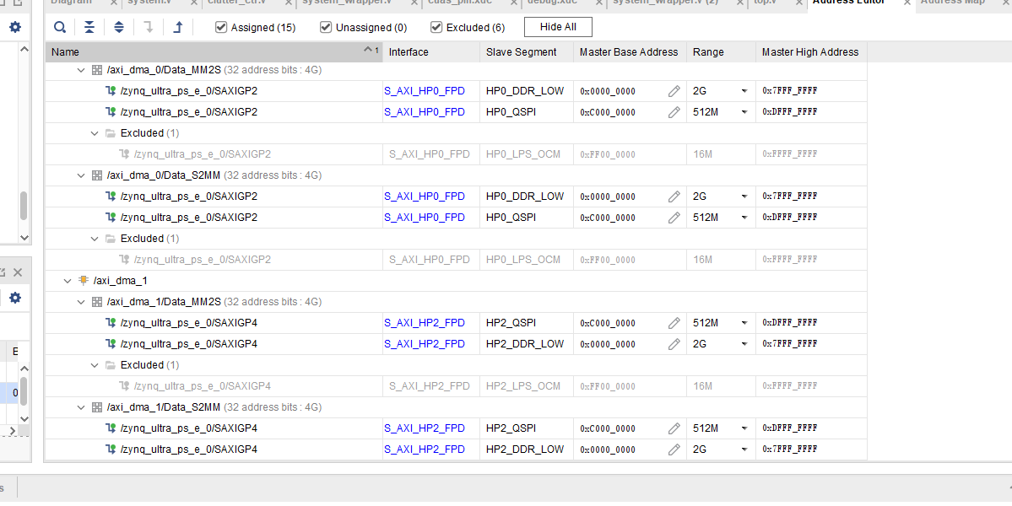

 | dma0 | 全地址空间（DDR）
 | dma1 | 全地址空间（DDR）

DDR 性能测试
DDR 速率测试 | 测试一 PL 160m 200 m | 测试二 PL 160M 200M | 测试三 | 测试四 | 测试五
PL 侧最大传输速率（理论值） | 160m * 128bit （20.48 Gbps） | 160m * 128bit （20.48 Gbps） | 300m *128bit （38.4 Gpbs） | 300m *128bit （38.4 Gpbs） | 300m *128bit （38.4 Gpbs）
写入的字节数 | 6000*4096*8=196608000 bit | 1024*4096*8 = 33,554,432 bit | 1024*4096*8 = 33,554,432 bit | 6000*4096*8=196608000 bit | 2000*4096*8 = 65,536,000
写入所用的时间 | 1536225*6.25ns = 9601406.25ns | 262361*6.25ns = 1,639,756.25 ns | 299251 * 3.33ns =996,505.83 | 1752162*3.33 =5834699.46 | 584165*3.33ns =1,945,269.45
实际传输速率 | 20.477000 Gbps | 20.46306 Gbps | 33.67211 Gbps | 33.7 Gbps | 33.68 Gbps
效率 | 99.90% | 99.90% | 87.68% | 87.76% | 87.70%

 |  | 测试五 |  | 测试六
 |  | 300m *128bit （38.4 Gpbs） | 300m *128bit （38.4 Gpbs） | 300m *128bit （38.4 Gpbs） | 300m *128bit （38.4 Gpbs）
 |  | 2000*4096*8 = 65,536,000 | 2000*4096*8 = 65,536,000 | 6000*4096*8=196608000 bit | 6000*4096*8=196608000 bit
 |  | 727915*3.13ns =2,423,956.95 | 727922 *3.13 = 2,278,395.86 | 2190637 *3.33 = 7,294,821.21 | 2190644 *3.33 = 7,294,844.52
 |  | 27.036783 Gbps | 28.764 Gbps | 26.951 Gbps | 26.951 Gbps
 |  | 55.794 Gpbs |  | 53.902 Gbps

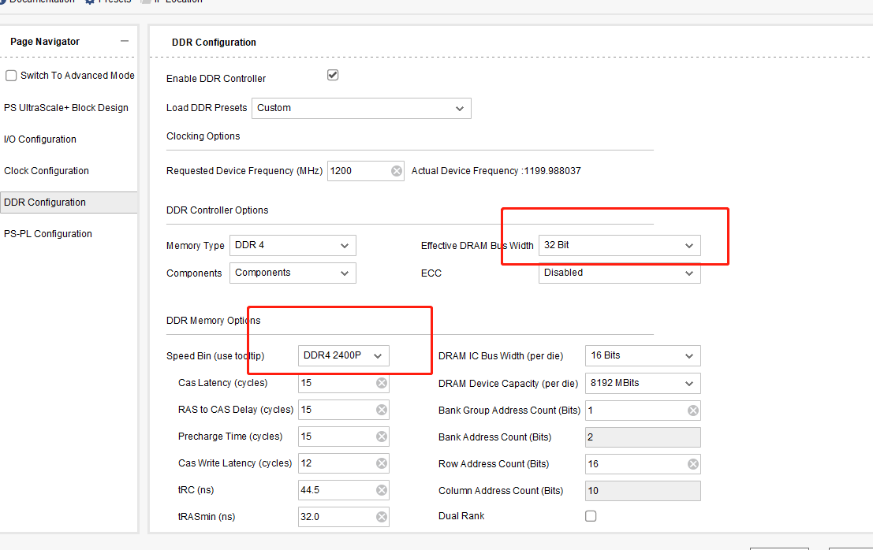

 |  |  |  | DDR 最大理论值（2400M * 32 ） = 76.8 Gbps 一般数据有效率应该在90%左右 理论上实际的带宽应该在76.8 Gbps * 0.9 =69.21 Gbps

